CollectiveAccess
Image | Object | Description | Date
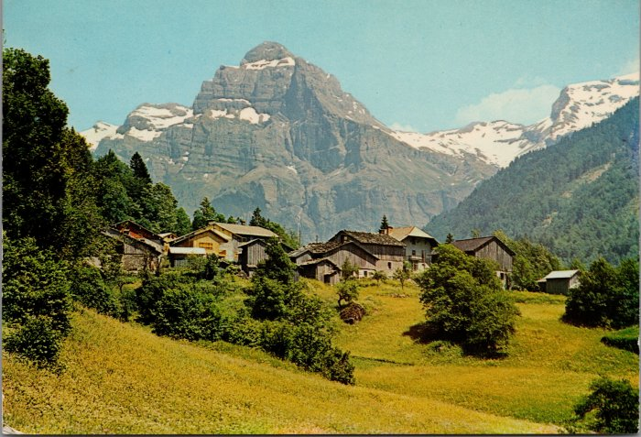 | Photo du village du Crot (2-1956) | Photo du village du Crot

